关系图
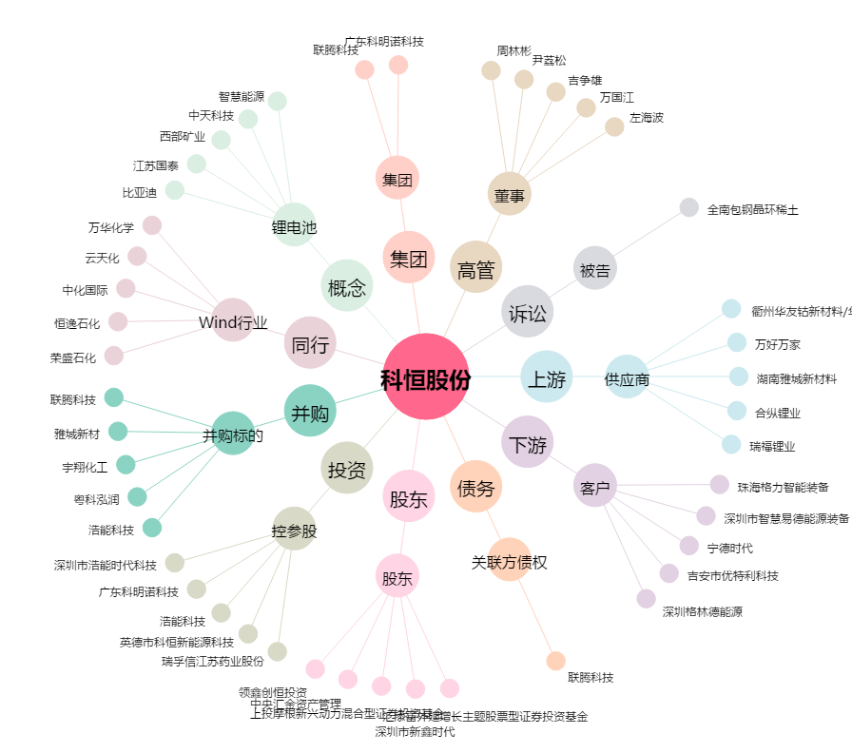
科恒股份[300340.SZ] - 关系概览图

